Dashboard
BLOCK 139

 | VERSION | 1.0.0

Chuyên Đề Phát Triển Web 1

Evidance
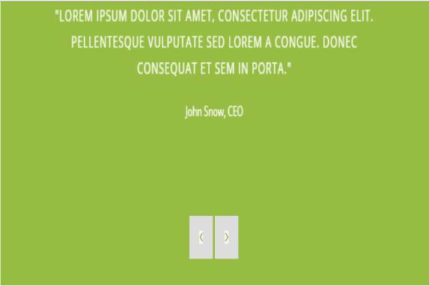
Hình 1

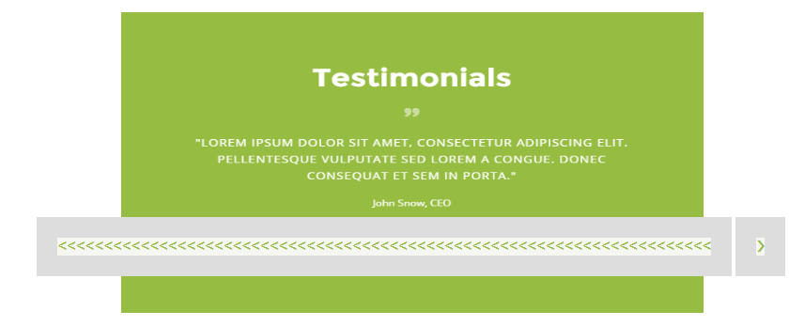

Hình 2


Hình 3


Hình 4

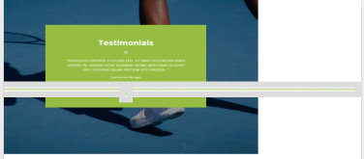
Hình 5


Hình 6

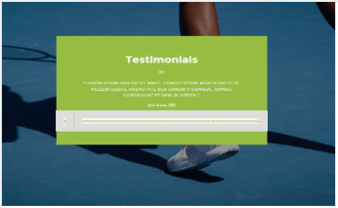
Hình 7

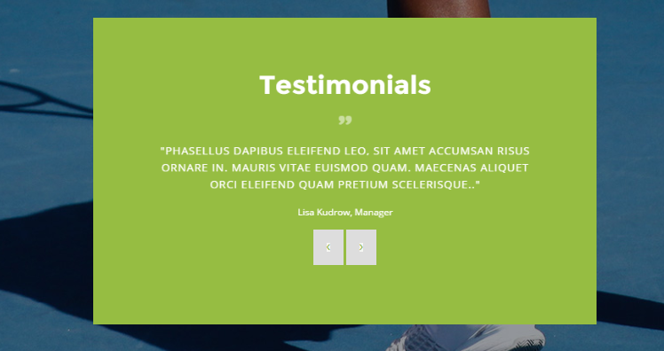
Hình 8


Hình 9

Hình 10


Hình 11


Hình 12

